상품제안서
태극선 기성 전통부채 | 상품코드: S19843

 |  |  |  |  |  |  | 02-713-8555 | www.synergygift.co.kr
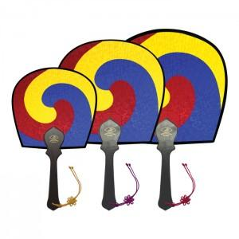

【상세/제작정보】 | <p><span style="font-size: 14pt;">* 인쇄사이즈 :대&nbsp; 7*50mm / 중 6*45mm / 소 5*40mm</span></p><p>&nbsp;</p>

【인쇄/포장옵션】 | 실크 / 포장불가능

【공급단가】 | 수량 | 100~ | 300~ | 1,000~ | 3,000~ | 5,000~
*VAT별도 | 소 | 3,510원 | 3,250원 | 3,040원 | 2,850원 | 2,800원
 | 중 | 3,770원 | 3,500원 | 3,270원 | 3,070원 | 3,020원
 | 대 | 4,030원 | 3,750원 | 3,510원 | 3,300원 | 3,240원

【상품 URL】 | https://www.synergygift.co.kr:443/src/goods_detail.php?gdno=462

